Sheet1
Start
구간 | 실제값(예시) |  |  |  |  |  |  |  | 9th
컨트롤바이트 | 1 | 0 | 1 | 0 | 0 | 0 | 0 | 0 | ACK
주소 상위 | X | z | z | z | z | z | z | z | ACK
주소 하위 | z | z | z | z | z | z | z | z | ACK
데이터 | 0 | 0 | 1 | 1 | 1 | 1 | 0 | 0 | ACK | STOP

Start
구간 | 실제값(예시) |  |  |  |  |  |  |  | 9th
컨트롤바이트 | 1 | 0 | 1 | 0 | 0 | 0 | 0 | 0 | ACK
주소 상위 | X | z | z | z | z | z | z | z | ACK
주소 하위 | z | z | z | z | z | z | z | z | ACK
Start | Repeated START (주소만 가져올려고)
컨트롤바이트 | 1 | 0 | 1 | 0 | 0 | 0 | 0 | 1 | ACK
Data | 0 | 0 | 1 | 1 | 1 | 1 | 0 | 0 | No ACK | STOP

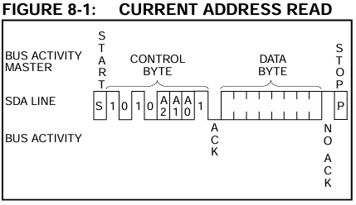

Start | 1 | 2 | 3 | 4 | 5 | 6 | 7 | 8
구간 | 실제값(예시) |  |  |  |  |  |  |  | 9th
컨트롤바이트 | 1 | 0 | 1 | 0 | 0 | 0 | 0 | 1 | ACK
데이터 | 0 | 0 | 1 | 1 | 1 | 1 | 0 | 0 | No ACK | STOP

